Chi tiết địa chất
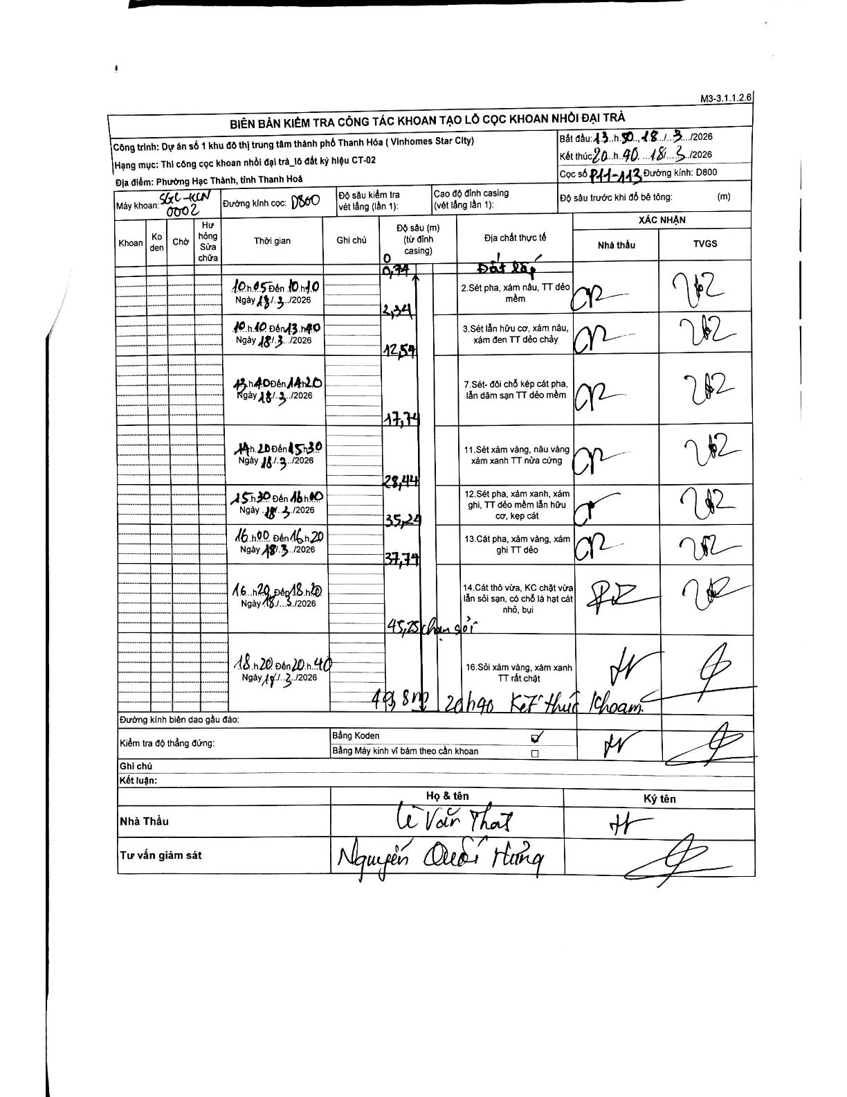
Dự án | Star City Thanh Hóa
Hạng mục | Thi công cọc khoan nhồi, tường vây cho các hạng mục_Lô CT-02
Tên bộ phận | Lô đất ký hiệu CT-02
Số hiệu cọc | P11-113
Tên Máy khoan | SGC-KCN0002
Đường kính | D800
Bắt đầu thi công | 13:50 18/03/2026
Kết thúc thi công | 20:40 18/03/2026

Địa chất TT | Đường kính | Mô tả lớp thiết kế | Từ (h) | Đến (h) | Cao độ từ | Cao độ đến | T.Gian (h) | Dài (m) | V (m/h) | Ghi chú
1 | D800 | Sét pha, xám nâu, TT dẻo mềm | 10:05 18/03/2026 | 10:10 18/03/2026 | -0.74 | -2.34 | 0.08 | 1.6 | 19.2
2 | D800 | Sét lẫn hữu cơ, xám nâu, xám đen TT dẻo chảy | 10:10 18/03/2026 | 13:40 18/03/2026 | -2.34 | -12.54 | 3.5 | 10.2 | 2.91
3 | D800 | Sét- đôi chỗ kẹp cát pha, lẫn dăm sạn TT dẻo mềm | 13:40 18/03/2026 | 14:20 18/03/2026 | -12.54 | -17.74 | 0.67 | 5.2 | 7.8
4 | D800 | Sét xám vàng, nâu vàng xám xanh TT nửa cứng | 14:20 18/03/2026 | 15:30 18/03/2026 | -17.74 | -28.44 | 1.17 | 10.7 | 9.17
5 | D800 | Sét pha, xám xanh, xám ghi, TT dẻo mềm lẫn hữu cơ, kẹp cát | 15:30 18/03/2026 | 16:00 18/03/2026 | -28.44 | -35.24 | 0.5 | 6.8 | 13.6
6 | D800 | Cát pha, xám vàng, xám ghi TT dẻo | 16:00 18/03/2026 | 16:20 18/03/2026 | -35.24 | -37.74 | 0.33 | 2.5 | 7.5
7 | D800 | Cát thô vừa, KC chặt vừa lẫn sỏi sạn, có chỗ là hạt cát nhỏ, bụi | 16:20 18/03/2026 | 18:20 18/03/2026 | -37.74 | -45.25 | 2 | 7.51 | 3.75 | Chạm sỏi tại 45,25m
8 | D800 | Sỏi xám vàng, xám xanh TT rất chặt | 18:20 18/03/2026 | 20:40 18/03/2026 | -45.25 | -49.8 | 2.33 | 4.55 | 1.95 | Kết thúc khoan

ẢNH BIÊN BẢN GỐC

